상품제안서
유즈비라이프 컬러펄 압축파우치 7종 | 상품코드: S43690

 |  |  |  |  |  |  | 02-713-8555 | www.synergygift.co.kr
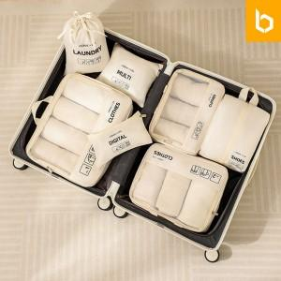 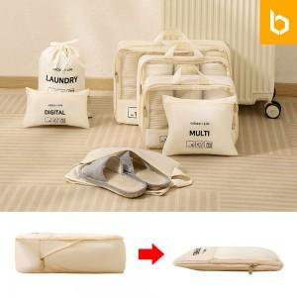 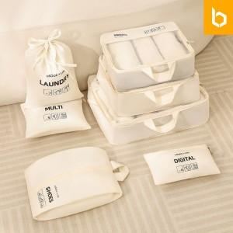

【상세/제작정보】

【인쇄/포장옵션】 | 실크, 컬러필름전사 / 포장지포장

【공급단가】 | 수량 | 30~ | 100~ | 300~ | 1,000~ | 3,000~
*VAT별도 | 단가 | 15,100원 | 14,510원 | 13,800원 | 13,450원 | 13,210원

【상품 URL】 | https://www.synergygift.co.kr:443/src/goods_detail.php?gdno=43690

